Schade checklist
Bijlage Checklist ID.Buzz Kadaster onderhoudsronde
Tabblad [Schade checklist]
Europese openbare aanbesteding "Wagenpark(beheer) t.b.v. het Kadaster"
2Agree nummer: A24-103915 / TenderNed kenmerk: 481911
Datum: 28-08-024 / Versie: 1.0
Schade controle formulier

Op de tekening hieronder aangeven op welke plaats de schade zich bevind. Zowel schade op het voertuig als schade aan de bestickering

Kenteken
Schade's worden op de volgende manier ingetekend: Kras: X Deuk: O Bestickering: L (Laat los) / K (Kras) / M (Ontbreekt)

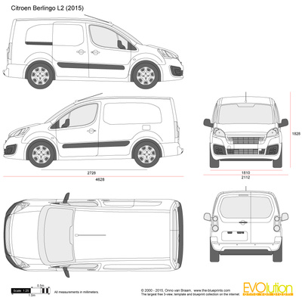

Instructie foto's: Van iedere auto met worden minimaal vier foto's gemaakt. Foto 1: Overzicht foto vanaf hoek links voor Foto 2: Overzicht foto vanaf hoek rechts achter Foto 3: Overzicht foto laadruimte (van achter met klep open) Foto 4: Overzicht foto cabine (genomen van af rechts) Foto 5: Foto van dat deel van de auto waar de schade op zit (schade beter zichtbaar) Foto 6: Close up foto van de schade (Let op dat deze foto scherp is)

Omschrijving schade

